Solución
a) | Y |  | X |  |  | XT
 | 15 |  | 1 | 8 |  | 1 | 1 | 1 | 1 | 1 | 1 | 1 | 1 | 1 | 1 | 1 | 1 | 1 | 1 | 1 | 1 | 1 | 1 | 1 | 1
 | 30 |  | 1 | 14 |  | 8 | 14 | 12 | 8 | 9 | 13 | 16 | 14 | 18 | 11 | 12 | 15 | 11 | 9 | 20 | 19 | 9 | 14 | 15 | 10
 | 20 |  | 1 | 12
 | 12 |  | 1 | 8
 | 15 |  | 1 | 9
 | 28 |  | 1 | 13
 | 26 |  | 1 | 16
 | 25 |  | 1 | 14
 | 33 |  | 1 | 18 |  |  | XTX | 20 | 257 |  |  |  |  | XTY | 452
 | 17 |  | 1 | 11 |  |  |  | 257 | 3549 |  |  |  |  |  | 6157
 | 19 |  | 1 | 12
 | 23 |  | 1 | 15
 | 26 |  | 1 | 11
 | 19 |  | 1 | 9 |  |  | XTX-1 | 0.71973230582 | -0.052119245589
 | 31 |  | 1 | 20 |  |  |  | -0.052119245589 | 0.0040559724194
 | 30 |  | 1 | 19
 | 13 |  | 1 | 9
 | 22 |  | 1 | 14
 | 22 |  | 1 | 15
 | 26 |  | 1 | 10

 |  |  |  |  |  |  | B= | 4.4208071385
 |  |  |  |  |  |  |  | 1.4147231799
 | B=(XTX)-1 XTY

b) | Y |  | X |  |  | XT
 | 15 |  | 8 |  |  | 8 | 14 | 12 | 8 | 9 | 13 | 16 | 14 | 18 | 11 | 12 | 15 | 11 | 9 | 20 | 19 | 9 | 14 | 15 | 10
 | 30 |  | 14
 | 20 |  | 12
 | 12 |  | 8
 | 15 |  | 9 |  |  | XTX | 3549 |  |  | XTY | 6157
 | 28 |  | 13
 | 26 |  | 16 |  |  | XTX-1 | 0.00028176951254
 | 25 |  | 14
 | 33 |  | 18
 | 17 |  | 11 |  |  | B= | 1.7348548887
 | 19 |  | 12
 | 23 |  | 15
 | 26 |  | 11
 | 19 |  | 9
 | 31 |  | 20
 | 30 |  | 19
 | 13 |  | 9
 | 22 |  | 14
 | 22 |  | 15
 | 26 |  | 10

c) | CON CTE

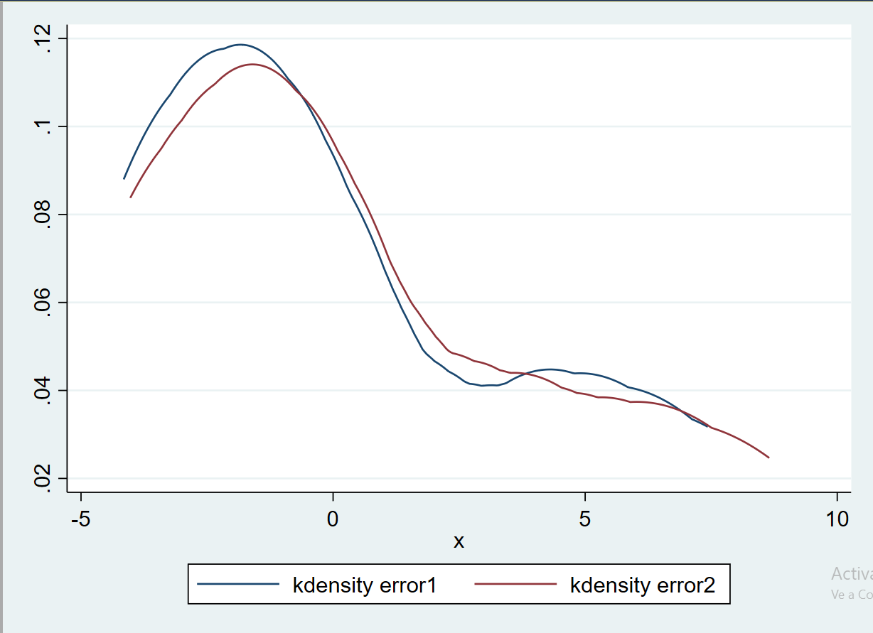
 | Y |  | X |  |  |  |  | Y estimado |  |  | cte | x | b | xb |  | error1
 | 15 |  | 1 | 8 |  | 4.4208071385 |  | 15.738592578 | 1 | 4.4208071385 | 4.4208071385 | 8 | 1.4147231799 | 11.317785439 |  | -0.73859257757 |  | sum= | 0.0000000000
 | 30 |  | 1 | 14 |  | 1.4147231799 |  | 24.226931657 | 1 | 4.4208071385 | 4.4208071385 | 14 | 1.4147231799 | 19.806124518 |  | 5.7730683431 |  | prom= | 0.000000000000
 | 20 |  | 1 | 12 |  |  |  | 21.397485297 | 1 | 4.4208071385 | 4.4208071385 | 12 | 1.4147231799 | 16.976678159 |  | -1.3974852971
 | 12 |  | 1 | 8 |  |  |  | 15.738592578 | 1 | 4.4208071385 | 4.4208071385 | 8 | 1.4147231799 | 11.317785439 |  | -3.7385925776
 | 15 |  | 1 | 9 |  |  |  | 17.153315757 | 1 | 4.4208071385 | 4.4208071385 | 9 | 1.4147231799 | 12.732508619 |  | -2.1533157575
 | 28 |  | 1 | 13 |  |  |  | 22.812208477 | 1 | 4.4208071385 | 4.4208071385 | 13 | 1.4147231799 | 18.391401338 |  | 5.187791523
 | 26 |  | 1 | 16 |  |  |  | 27.056378017 | 1 | 4.4208071385 | 4.4208071385 | 16 | 1.4147231799 | 22.635570878 |  | -1.0563780166
 | 25 |  | 1 | 14 |  |  |  | 24.226931657 | 1 | 4.4208071385 | 4.4208071385 | 14 | 1.4147231799 | 19.806124518 |  | 0.77306834314
 | 33 |  | 1 | 18 |  |  |  | 29.885824376 | 1 | 4.4208071385 | 4.4208071385 | 18 | 1.4147231799 | 25.465017238 |  | 3.1141756236
 | 17 |  | 1 | 11 |  |  |  | 19.982762117 | 1 | 4.4208071385 | 4.4208071385 | 11 | 1.4147231799 | 15.561954979 |  | -2.9827621172
 | 19 |  | 1 | 12 |  |  |  | 21.397485297 | 1 | 4.4208071385 | 4.4208071385 | 12 | 1.4147231799 | 16.976678159 |  | -2.3974852971
 | 23 |  | 1 | 15 |  |  |  | 25.641654837 | 1 | 4.4208071385 | 4.4208071385 | 15 | 1.4147231799 | 21.220847698 |  | -2.6416548367
 | 26 |  | 1 | 11 |  |  |  | 19.982762117 | 1 | 4.4208071385 | 4.4208071385 | 11 | 1.4147231799 | 15.561954979 |  | 6.0172378828
 | 19 |  | 1 | 9 |  |  |  | 17.153315757 | 1 | 4.4208071385 | 4.4208071385 | 9 | 1.4147231799 | 12.732508619 |  | 1.8466842425
 | 31 |  | 1 | 20 |  |  |  | 32.715270736 | 1 | 4.4208071385 | 4.4208071385 | 20 | 1.4147231799 | 28.294463598 |  | -1.7152707362
 | 30 |  | 1 | 19 |  |  |  | 31.300547556 | 1 | 4.4208071385 | 4.4208071385 | 19 | 1.4147231799 | 26.879740418 |  | -1.3005475563
 | 13 |  | 1 | 9 |  |  |  | 17.153315757 | 1 | 4.4208071385 | 4.4208071385 | 9 | 1.4147231799 | 12.732508619 |  | -4.1533157575
 | 22 |  | 1 | 14 |  |  |  | 24.226931657 | 1 | 4.4208071385 | 4.4208071385 | 14 | 1.4147231799 | 19.806124518 |  | -2.2269316569
 | 22 |  | 1 | 15 |  |  |  | 25.641654837 | 1 | 4.4208071385 | 4.4208071385 | 15 | 1.4147231799 | 21.220847698 |  | -3.6416548367
 | 26 |  | 1 | 10 |  |  |  | 18.568038937 | 1 | 4.4208071385 | 4.4208071385 | 10 | 1.4147231799 | 14.147231799 |  | 7.4319610627

 | SIN CTE

 | Y |  | X |  |  |  |  | Y estimado |  |  |  | x | b | xb |  | error2
 | 15 |  | 8 |  | 1.7348548887 |  |  | 13.87883911 |  |  |  | 8 | 1.7348548887 | 13.87883911 |  | 1.1211608904 |  | sum= | 6.1423
 | 30 |  | 14 |  |  |  |  | 24.287968442 |  |  |  | 14 | 1.7348548887 | 24.287968442 |  | 5.7120315582 |  | prom= | 0.30711
 | 20 |  | 12 |  |  |  |  | 20.818258664 |  |  |  | 12 | 1.7348548887 | 20.818258664 |  | -0.81825866441
 | 12 |  | 8 |  |  |  |  | 13.87883911 |  |  |  | 8 | 1.7348548887 | 13.87883911 |  | -1.8788391096
 | 15 |  | 9 |  |  |  |  | 15.613693998 |  |  |  | 9 | 1.7348548887 | 15.613693998 |  | -0.61369399831
 | 28 |  | 13 |  |  |  |  | 22.553113553 |  |  |  | 13 | 1.7348548887 | 22.553113553 |  | 5.4468864469
 | 26 |  | 16 |  |  |  |  | 27.757678219 |  |  |  | 16 | 1.7348548887 | 27.757678219 |  | -1.7576782192
 | 25 |  | 14 |  |  |  |  | 24.287968442 |  |  |  | 14 | 1.7348548887 | 24.287968442 |  | 0.71203155819
 | 33 |  | 18 |  |  |  |  | 31.227387997 |  |  |  | 18 | 1.7348548887 | 31.227387997 |  | 1.7726120034
 | 17 |  | 11 |  |  |  |  | 19.083403776 |  |  |  | 11 | 1.7348548887 | 19.083403776 |  | -2.0834037757
 | 19 |  | 12 |  |  |  |  | 20.818258664 |  |  |  | 12 | 1.7348548887 | 20.818258664 |  | -1.8182586644
 | 23 |  | 15 |  |  |  |  | 26.022823331 |  |  |  | 15 | 1.7348548887 | 26.022823331 |  | -3.0228233305
 | 26 |  | 11 |  |  |  |  | 19.083403776 |  |  |  | 11 | 1.7348548887 | 19.083403776 |  | 6.9165962243
 | 19 |  | 9 |  |  |  |  | 15.613693998 |  |  |  | 9 | 1.7348548887 | 15.613693998 |  | 3.3863060017
 | 31 |  | 20 |  |  |  |  | 34.697097774 |  |  |  | 20 | 1.7348548887 | 34.697097774 |  | -3.697097774
 | 30 |  | 19 |  |  |  |  | 32.962242885 |  |  |  | 19 | 1.7348548887 | 32.962242885 |  | -2.9622428853
 | 13 |  | 9 |  |  |  |  | 15.613693998 |  |  |  | 9 | 1.7348548887 | 15.613693998 |  | -2.6136939983
 | 22 |  | 14 |  |  |  |  | 24.287968442 |  |  |  | 14 | 1.7348548887 | 24.287968442 |  | -2.2879684418
 | 22 |  | 15 |  |  |  |  | 26.022823331 |  |  |  | 15 | 1.7348548887 | 26.022823331 |  | -4.0228233305
 | 26 |  | 10 |  |  |  |  | 17.348548887 |  |  |  | 10 | 1.7348548887 | 17.348548887 |  | 8.651451113

 |  |  |  |  |  |  |  |  |  |  |  |  |  |  |  |  |  | ERROR | ERROR^2 |  | Y | Y^2
d) |  |  |  |  |  |  |  | SCT = | SCM + | SCE
 |  | SC | GL | MC |  |  |  |  |  |  |  |  |  |  |  |  |  | -0.73859257757 | 0.54551899564 |  | 15 | 225
 | MODELO | 493.45545 | 1 | 493.45545 |  |  |  | 742.8 |  | 249.34455486 |  |  |  |  |  |  |  | 5.7730683431 | 33.328318095 |  | 30 | 900
 | RESIDUOS | 249.34455 | 18 | 13.852475 |  |  |  |  |  |  |  |  |  |  |  |  |  | -1.3974852971 | 1.9529651556 |  | 20 | 400
 | TOTAL | 742.8 | 19 | 39.094736842 |  |  |  |  |  |  |  |  |  |  |  |  |  | -3.7385925776 | 13.977074461 |  | 12 | 144
 |  |  |  |  |  |  |  |  |  |  |  |  |  |  |  |  |  | -2.1533157575 | 4.6367687513 |  | 15 | 225
 | N | 20 |  |  |  |  |  |  |  |  |  |  |  |  |  |  |  | 5.187791523 | 26.913180886 |  | 28 | 784
 | K | 2 |  |  |  |  |  |  |  |  |  |  |  |  |  |  |  | -1.0563780166 | 1.115934514 |  | 26 | 676
 |  |  |  |  |  |  |  |  |  |  |  |  |  |  |  |  |  | 0.77306834314 | 0.59763466316 |  | 25 | 625
 |  |  |  |  |  |  |  |  |  |  |  |  |  |  |  |  |  | 3.1141756236 | 9.6980898147 |  | 33 | 1089
 |  |  |  |  |  |  |  |  |  |  |  |  |  |  |  |  |  | -2.9827621172 | 8.8968698479 |  | 17 | 289
 |  | R2 = | 0.66431805331 |  |  |  |  |  |  |  |  |  |  |  |  |  |  | -2.3974852971 | 5.7479357498 |  | 19 | 361
 |  |  |  |  |  |  |  |  |  |  |  |  |  |  |  |  |  | -2.6416548367 | 6.9783402765 |  | 23 | 529
 |  |  |  |  |  |  |  |  |  |  |  |  |  |  |  |  |  | 6.0172378828 | 36.207151738 |  | 26 | 676
 |  |  |  |  |  |  |  |  |  |  |  |  |  |  |  |  |  | 1.8466842425 | 3.4102426917 |  | 19 | 361
 |  |  |  |  |  |  |  |  |  |  |  |  |  |  |  |  |  | -1.7152707362 | 2.9421536983 |  | 31 | 961
 |  | R2 AJUS = | 1 | 1.0555555556 | 0.33568194669 |  |  |  |  |  |  |  |  |  |  |  |  | -1.3005475563 | 1.6914239461 |  | 30 | 900
 |  |  |  |  |  |  |  |  |  |  |  |  |  |  |  |  |  | -4.1533157575 | 17.250031781 |  | 13 | 169
 |  |  |  |  |  |  |  |  |  |  |  |  |  |  |  |  |  | -2.2269316569 | 4.9592246043 |  | 22 | 484
 |  |  |  | 0.35433094373 |  |  |  |  |  |  |  |  |  |  |  |  |  | -3.6416548367 | 13.26164995 |  | 22 | 484
 |  |  |  |  |  |  |  |  |  |  |  |  |  |  |  |  |  | 7.4319610627 | 55.234045237 |  | 26 | 676

 |  | R2 AJUS = | 0.64567

 |  |  |  |  |  |  |  |  |  |  |  |  |  |  |  |  |  |  |  |  | S(Y'Y)= | 10958
 |  |  |  |  |  |  |  |  |  |  |  |  |  |  |  |  |  | SCR | 249.34455486 |  | SCT | 742.8

E) | VAR COV B

 |  |  |  |  |  |  | XTX -1
 | SIGMA XTX-1 |  | SIGMA= | SCR / n-k | 13.852475 |  | 0.71973230582 | -0.052119245589
 |  |  |  |  |  |  | -0.052119245589 | 0.0040559724194

 |  |  |  |  |  |  | CTE | B1
 |  |  |  |  | VARCOV B |  | 9.9700737731 | -0.72198054654
 |  |  |  |  |  |  | -0.72198054654 | 0.05618525654

F) | DESV. EST | CTE | 3.1575423628
 |  | B1 | 0.23703429402

